baza
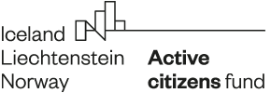

Ispunite samo svjetlo plavu ćeliju,
bijele ćelije će se ispunjavati automatski, a sive ćelije će ispuniti suradnik Fonda
Svi iznosi su u EURIMA!

Naziv prijavitelja | 0
Naziv projekta | 0
Broj ugovora

početak provedbe | 0
kraj provedbe | 0

Kategorije troška | Total amount
Izravni troškovi osoblja | 27420
Putni troškovi | 545.4
Troškovi vanjskih usluga | 1600
Troškovi opreme | 850
Neizravni troškovi | 3427.5
UKUPNO | 33842.9

